サイト内容
店舗サイトについて
2
3
■TOPページ
1

 | ①TOPページ左上にサイト名ロゴを配置。
 | ②ロゴの横に検索タブ配置
 | ③TOPページ右上に「エリア検索・路線検索・お気に入り・閲覧履歴・仲介手数料０円を強調して、その下に問い合わせを配置。
 | ④その下に大きめの検索タブと、「店舗探しを無料で。」の文字を入れる。
4

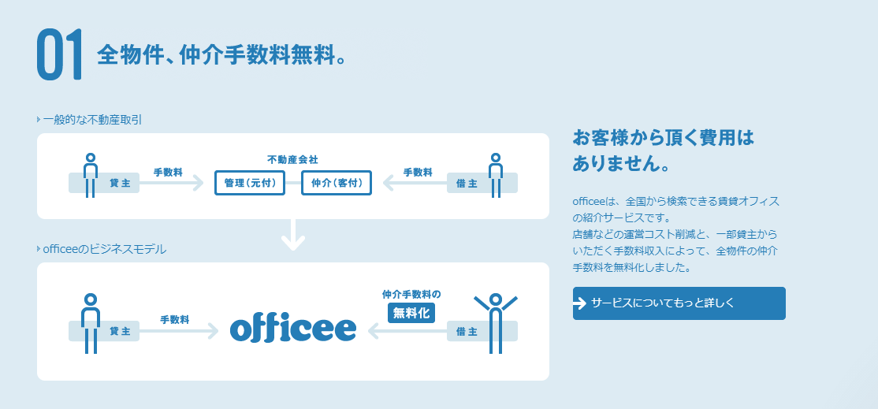
5
 | ⑤紹介している物件の紹介に仲介手数料がかからない旨の記載
 | ⑥何故仲介手数料なのかの説明。⇒絵を使ってわかりやすく解説を行う。
 | ⑦詳細ページに飛ぶリンクもつける。

6

7

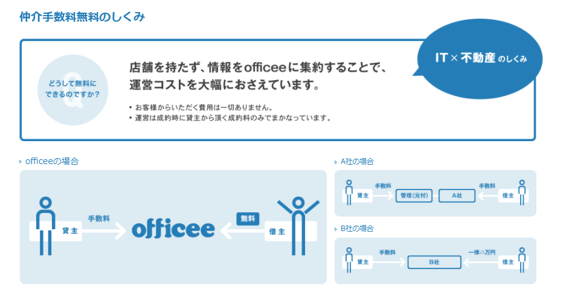

8
 | ⑧なぜ仲介手数料が無料なのか詳しく書く。

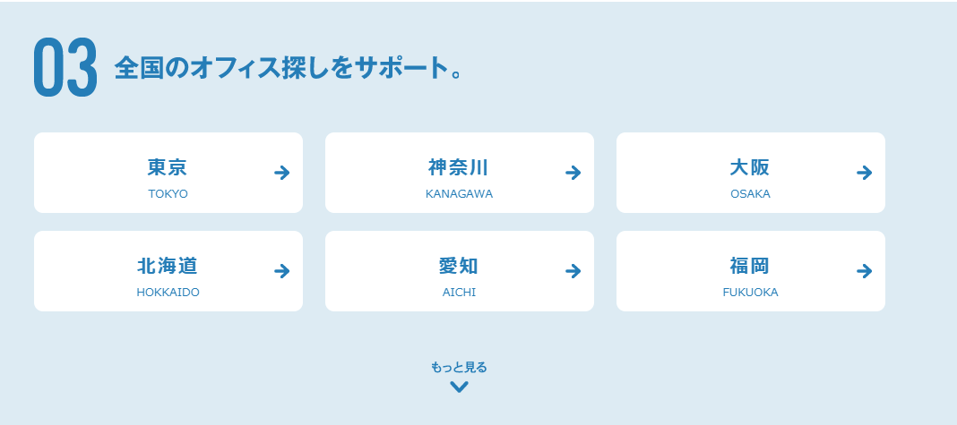
9
10
 | ⑨東京23区の店舗探しをサポートの見出しをつける。【東京23区限定予定】
 | ⑩区を表示して、クリックで選択した区の店舗情報を表示する。

11
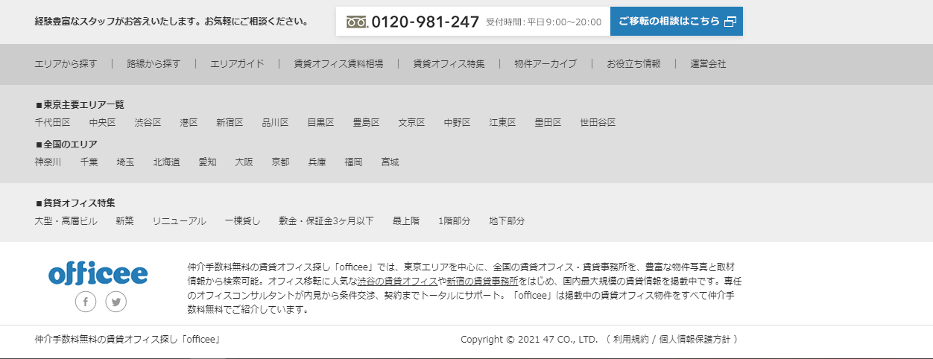
 | ⑪TOPページ下部に問い合わせフォームや取扱エリアの表示を行う。

■エリア検索ページ

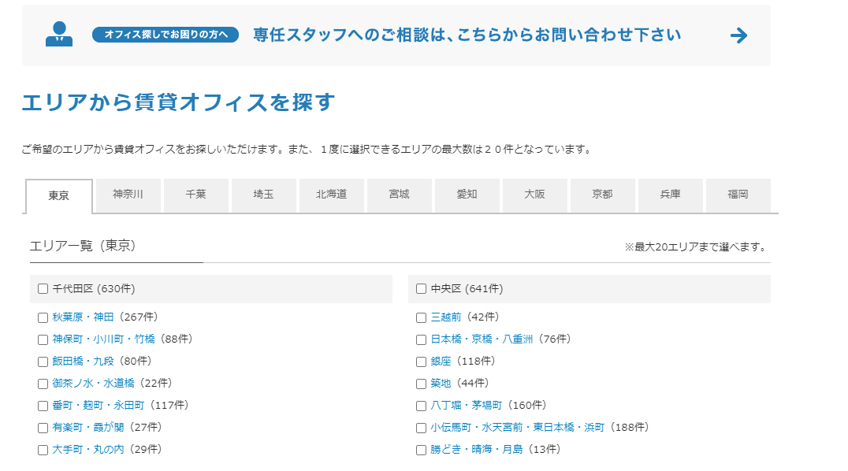

1

 | ①都道府県が並んでいる所は東京23区となります。（区の隣に登録件数が出るようにする）
 | ②区の中のエリア一覧の所には、区の詳細(駅名)でも絞れるようにする

2

2
1
■エリア検索後ページ
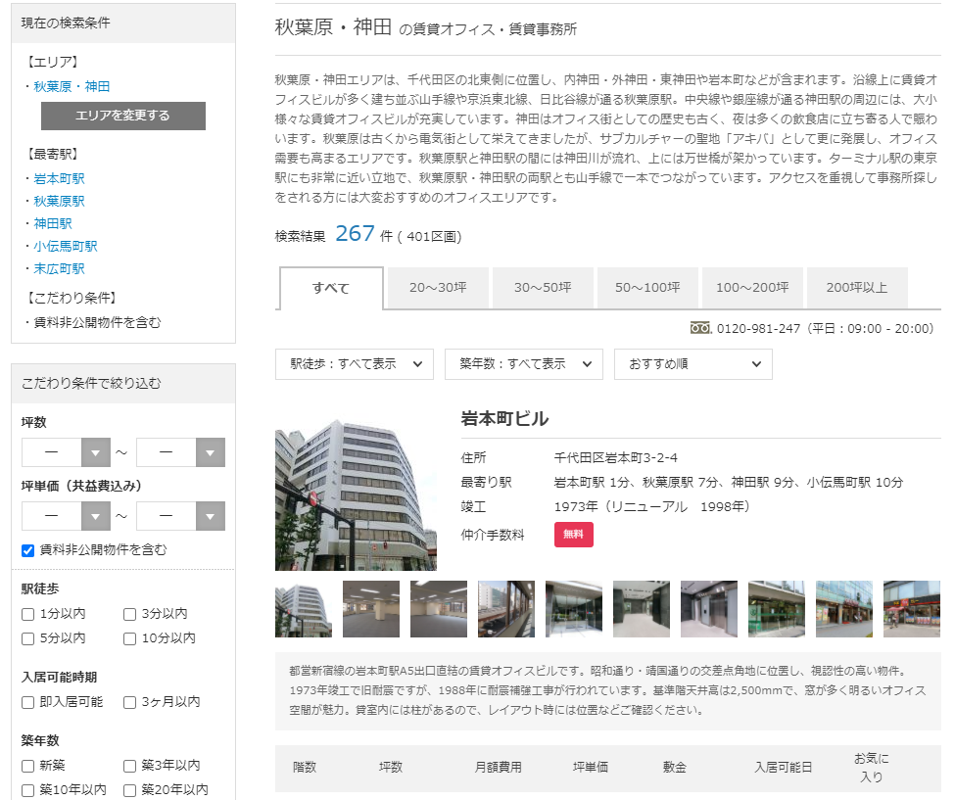

 | ①エリア選択後のページでは物件名と簡単な建物情報を表示(物件写真、最寄り駅、築年数、空きフロアの階数、賃料等)
 | ②左側には検索条件と、絞り込み項目等を置く。下記画像の項目を想定
 | ⇒番号順に配置をする。

2-1
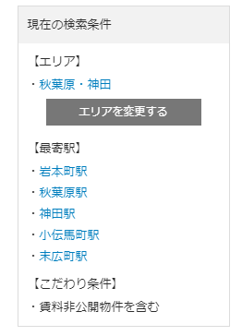
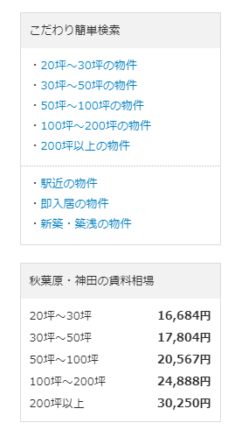
2-3
2-5
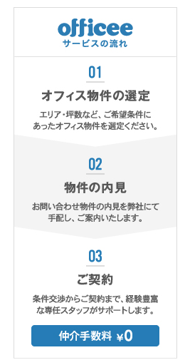
 | ②-①現在表示している検索条件を表示する。
 | ②-②絞り込み条件を表示する。
 | ②-③簡単な検索条件を表示する。(広さ、駅近物件、即入居可物件等)
 | ②-④仲介手数料無料の文言と、問い合わせ先表示
 | ②-⑤このサイトを通じて店舗を借りるまでの簡単な流れを表示。

2-2
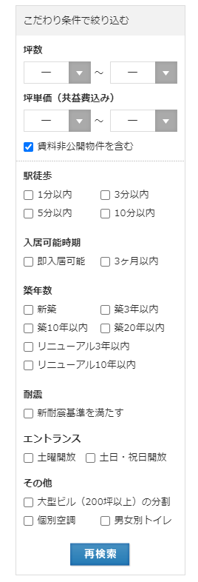

2-4
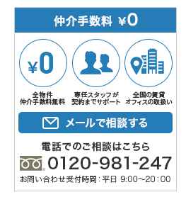

■物件詳細ページ

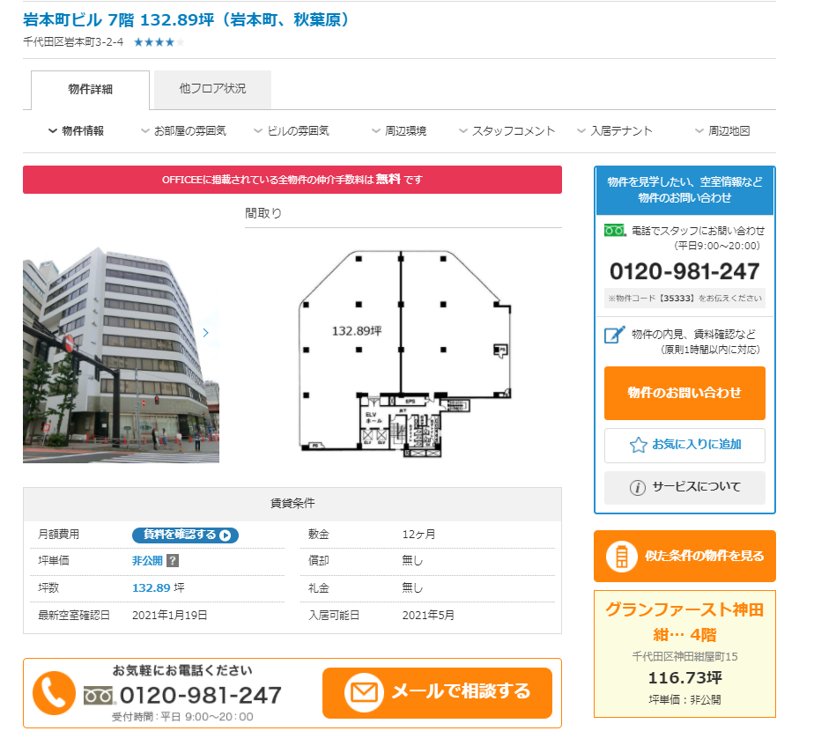

2

1

 | ①物件選択後は物件写真、間取り、詳細を表示。
 | ②物件詳細の中に、ページ内リンクを配置する。
 | ※下にスクロールをしても、左画像上部の帯項目を表示するようにする。

